Diferencias entre app y python
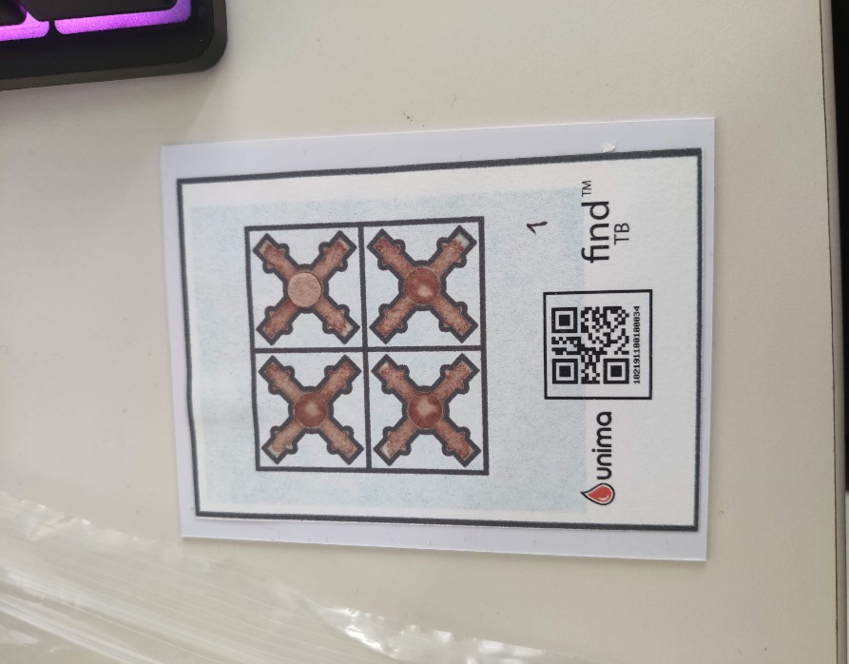
name | data | mean | std | min | max
E6 | agl | -0.79315401401 | -0.82960362535 | 0.26033785326 | -1.1601699437 | -0.15825608011
 | aglMean | 9.3333333333 | -0.96940482579 | 11 | 8.75 | -0.021421653424
 | totalArea | 0.23832167832 | 0.45481474003 | 0.063146853147 | 0.85090909091 | 0.12470560959
 | bigBlobs | 0 | 0 | 0 | 0
 | medBlobs | 0 | 0 | 0 | 0
CF | agl | 3.0283272271 | -0.20249217993 | 2.9386192144 | 2.5088373665 | -0.13675220496
 | aglMean | 10.5 | -0.97041369619 | 11.25 | 9.25 | -0.025726541217
 | totalArea | 0.97876456876 | 0.3734367029 | 0.48594405594 | 1.2692307692 | 0.042645474659
 | bigBlobs | 0 | 0 | 0 | 0
 | medBlobs | 0 | 0 | 0 | 0
RV | agl | -1.0960458041 | -0.08043828007 | -0.95155281281 | -0.99512483795 | 0.12379174992
 | aglMean | 5.75 | -2.3620706064 | 8 | 3.25 | -0.043784228216
 | totalArea | -1.0977622378 | -0.10689967499 | -1.1174825175 | -1.3512587413 | -0.003233908993
 | bigBlobs | 0 | 0 | 0 | 0
 | medBlobs | -0.33333333333 | -0.57735026919 | 0 | -1
CT | agl | 0.81880782611 | -0.68846458441 | 1.5288350084 | 0.12758846988 | -0.15370968669
 | aglMean | 5.3333333333 | -2.2362373842 | 7.5 | 3 | -0.041886405664
 | totalArea | -0.72881118881 | -0.10113477346 | -0.61818181818 | -0.82783216783 | -0.013069257675
 | bigBlobs | 0 | 0 | 0 | 0
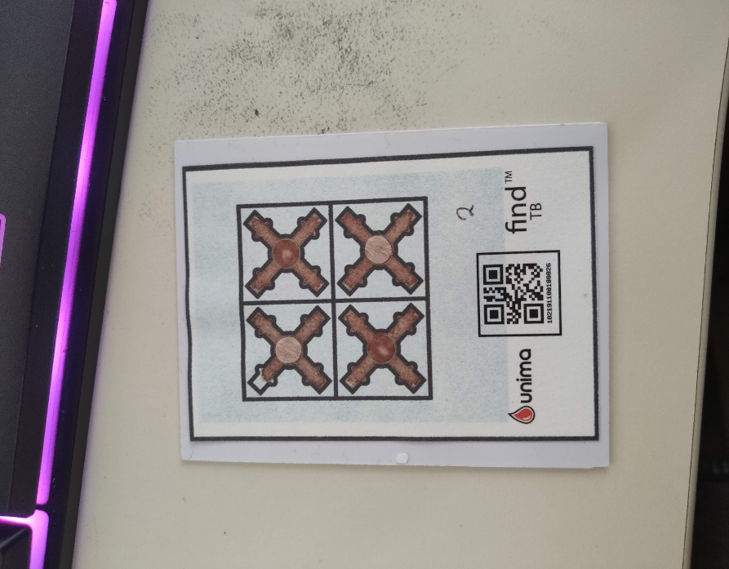
 | medBlobs | 0 | 0 | 0 | 0 | 0
E6 | agl | -1.3276512214 | -0.37360489951 | -1.2933214455 | -1.8310299228 | -0.024859318512
 | aglMean | -2.75 | 0.28276497868 | -3.25 | -2.5 | 0.0075891246325
 | totalArea | -0.6665034965 | 0.25190659104 | -0.78167832168 | -0.35132867133 | 0.016907422196
 | bigBlobs | 0 | 0 | 0 | 0 | 0
 | medBlobs | 0 | 0 | 0 | 0
CF | agl | 0.11311055119 | 0.2241104845 | -0.27028643697 | 0.22446609407 | 0.068993409783
 | aglMean | 3 | -1.03542916 | 3.5 | 1.75 | -0.018773743623
 | totalArea | 2.2230536131 | -0.15591490689 | 2.4251748252 | 2.1632867133 | -0.53474604151
 | bigBlobs | 0 | 0 | 0 | 0
 | medBlobs | 0 | 0 | 0 | 0
RV | agl | -0.78483484581 | -0.72461177502 | 0.03867965644 | -1.3820192023 | -0.2003726795
 | aglMean | 2.4166666667 | -0.82336026025 | 2.75 | 1.25 | -0.014366453397
 | totalArea | 0.18365967366 | 0.34174248756 | -0.18755244755 | 0.50055944056 | 0.1063912333
 | bigBlobs | 0 | 0 | 0 | 0
 | medBlobs | 0 | 0 | 0 | 0
CT | agl | 1.6450329351 | -0.75050544206 | 2.2319660113 | 0.67798079768 | -0.41133377636
 | aglMean | 3.9166666667 | 0.14142174897 | 4.25 | 4.5 | 0.0010040904555
 | totalArea | 1.8081118881 | -0.054594281621 | 1.8203496503 | 1.7284615385 | -0.40740260305
 | bigBlobs | 0 | 0 | 0 | 0
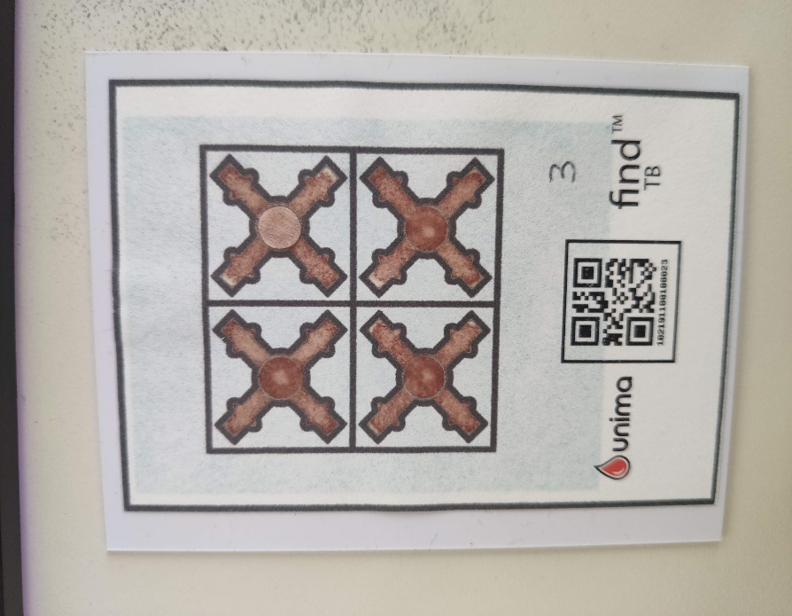
 | medBlobs | 0 | 0 | 0 | 0
E6 | agl | 0.23758620706 | -0.68954288226 | 0.70917130661 | -0.56512483795 | -0.26802664943
 | aglMean | 4.0833333333 | -1.4309325215 | 4.75 | 2.25 | -0.026085941794
 | totalArea | 0 | 0 | 0 | 0
 | bigBlobs | 0 | 0 | 0 | 0
 | medBlobs | 0 | 0 | 0 | 0
CF | agl | 0.22320741787 | 1.1072075384 | -1.1674565306 | 0.85928578573 | 0.31674807131
 | aglMean | 5.9166666667 | 0.20997149328 | 5.25 | 5.75 | -0.0010651033979
 | totalArea | -1.7020745921 | 0.17097481229 | -1.9600699301 | -1.7916083916 | 0.044086949388
 | bigBlobs | 0 | 0 | 0 | 0
 | medBlobs | 0 | 0 | 0 | 0
RV | agl | -0.17944169781 | -0.28425465951 | -0.15535710714 | -0.56662979333 | -0.088380085109
 | aglMean | 7.3333333333 | -2.1797326385 | 8.75 | 4.75 | -0.038072308145
 | totalArea | -0.12974358974 | -0.051154776965 | -0.27342657343 | -0.27496503497 | -0.0085216030834
 | bigBlobs | 0 | 0 | 0 | 0
 | medBlobs | 0 | 0 | 0 | 0
CT | agl | -0.22250635266 | -0.58124341772 | -0.12028643697 | -1.0562812973 | -0.13920850029
 | aglMean | 4.0833333333 | -2.2674814439 | 5.25 | 1 | -0.038508837752
 | totalArea | -1.4284848485 | 0.12539696515 | -1.426993007 | -1.2566433566 | 0.039815911859
 | bigBlobs | 0 | 0 | 0 | 0
 | medBlobs | -1 | 0 | -1 | -1
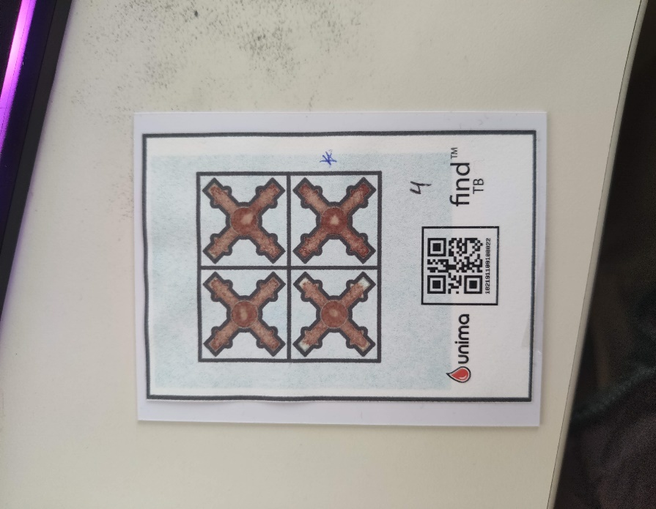
E6 | agl | 1.9900506027 | 0.35484099064 | 1.5609618943 | 2.1505102572 | -0.062820871769
 | aglMean | 2.5833333333 | 1.8024768109 | 1.25 | 4.75 | 0.030572312963
 | totalArea | 1.1566666667 | 0.74540816559 | 0.35 | 1.82
 | bigBlobs | 0 | 0 | 0 | 0
 | medBlobs | 0 | 0 | 0 | 0
CF | agl | 0.64945646467 | 1.1536309704 | -0.47760839479 | 1.8708257923 | 0.30970374919
 | aglMean | 0.66666666667 | 0.75692801675 | -0.25 | 1 | 0.013411377466
 | totalArea | 1.813006993 | 0.25520098506 | 1.5488111888 | 2.0713986014 | 0.059281816479
 | bigBlobs | 0 | 0 | 0 | 0
 | medBlobs | 0 | 0 | 0 | 0
RV | agl | -0.63659930368 | -0.85243378572 | 0.061812356094 | -1.6362414855 | -0.1186751052
 | aglMean | 1.6666666667 | -0.60406784597 | 2.5 | 1.5 | -0.012908875322
 | totalArea | -2.7993240093 | 0.061825715568 | -2.872027972 | -2.7616783217 | 0.0031487222214
 | bigBlobs | 0 | 0 | 0 | 0
 | medBlobs | -1 | 0 | -1 | -1 | 0
CT | agl | 0.48545929029 | 0.18224441846 | 0.36082579234 | 0.69701184012 | 0.02197368102
 | aglMean | -4.5833333333 | 1.232015498 | -6 | -3.75 | 0.021418619706
 | totalArea | 0.053333333333 | 0.046188021535 | 0 | 0.08
 | bigBlobs | 0 | 0 | 0 | 0
 | medBlobs | 0 | 0 | 0 | 0
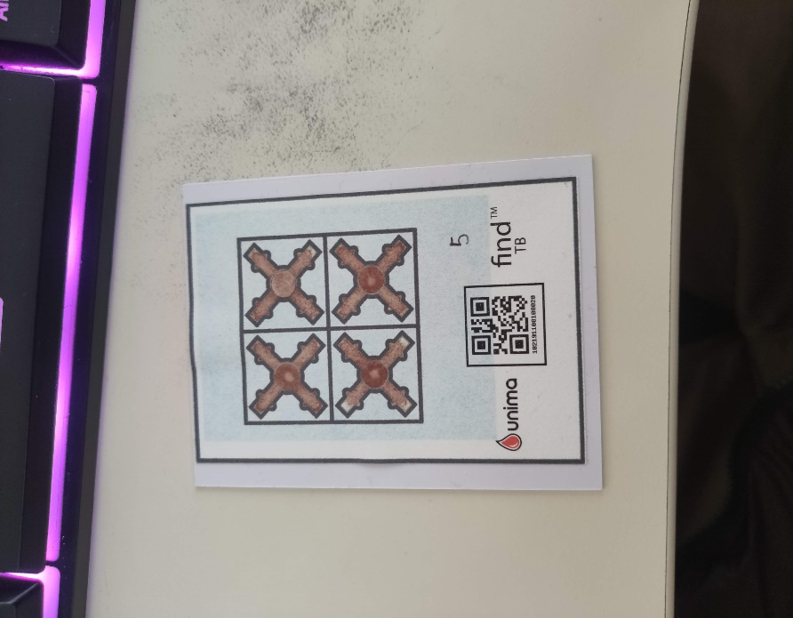
E6 | agl | -0.76114209918 | -0.52939408829 | -0.046025403784 | -0.94138078556 | -0.10295358139
 | aglMean | 11.25 | 2.0049561409 | 9.5 | 13.5 | 0.026759584009
 | totalArea | 0.31505827506 | 0.032231200623 | 0.26 | 0.34517482517 | -1.3753546584
 | bigBlobs | 0 | 0 | 0 | 0
 | medBlobs | 0 | 0 | 0 | 0
CF | agl | 1.1751417177 | -0.41395236331 | 1.3692551206 | 0.54297928021 | -0.1107825594
 | aglMean | 8.1666666667 | 2.9613066383 | 5.25 | 11.25 | 0.048513140053
 | totalArea | -0.045944055944 | 0.50765043446 | -0.55853146853 | 0.45664335664 | 0.078074196908
 | bigBlobs | 0 | 0 | 0 | 0
 | medBlobs | -0.66666666667 | 0.57735026919 | -1 | 0 | 1.7320508076
RV | agl | 0.7459163564 | 0.64331544723 | 0.21964613302 | 1.4650869387 | 0.09128416631
 | aglMean | 6.0833333333 | -1.8383198835 | 7.5 | 4 | -0.040675365833
 | totalArea | -1.5870629371 | -0.86991153073 | -0.56587412587 | -2.2286013986 | -0.033397812408
 | bigBlobs | 0 | 0 | 0 | 0
 | medBlobs | -0.33333333333 | 0.57735026919 | -1 | 0 | 0.21650635095
CT | agl | 0.7419180048 | -0.17110928911 | 1.1409618943 | 0.84 | -0.14615209672
 | aglMean | 2.8333333333 | -1.1489248556 | 3.5 | 1.5 | -0.021913611712
 | totalArea | 1.5596037296 | 0.30996119211 | 1.2151748252 | 1.8181118881 | -0.25808190168
 | bigBlobs | 0 | 0 | 0 | 0
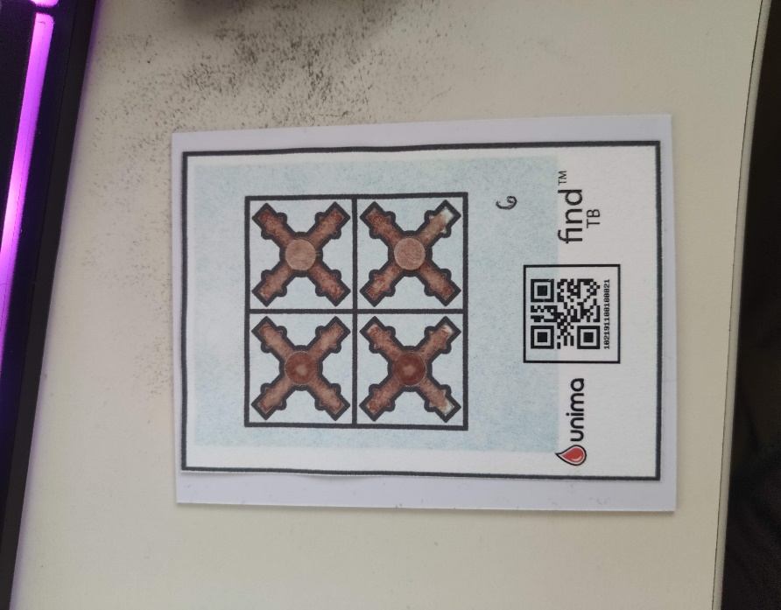
 | medBlobs | 0 | 0 | 0 | 0
E6 | agl | 0.20054780185 | 0.03978807928 | 0.50525512861 | 0.48589803375 | -0.019778129507
 | aglMean | 3.25 | -0.14240880756 | 4 | 3.75 | -0.0039937931755
 | totalArea | 0.14333333333 | 0.1320353488 | 0 | 0.26
 | bigBlobs | 0 | 0 | 0 | 0
 | medBlobs | 0 | 0 | 0 | 0
CF | agl | 1.1046964879 | 0.030949834439 | 1.2002752641 | 1.3191713066 | -0.099836468959
 | aglMean | -2.6666666667 | 1.546755095 | -3.5 | -0.5 | 0.026668379133
 | totalArea | 0.11333333333 | 0.13316656237 | 0 | 0.26
 | bigBlobs | 0 | 0 | 0 | 0
 | medBlobs | 0 | 0 | 0 | 0
RV | agl | 2.6495890876 | -1.3731257601 | 4.2188373665 | 1.6682783115 | -0.23424105615
 | aglMean | -0.66666666667 | -1.7469433686 | 1 | -2.5 | -0.03245443919
 | totalArea | -3.33002331 | 0.27858045335 | -3.7301398601 | -3.1297902098 | 0.027773252971
 | bigBlobs | 0 | 0 | 0 | 0
 | medBlobs | 0 | 0 | 0 | 0 | 0
CT | agl | 2.9662805837 | -1.0254828981 | 4.2536499528 | 2.5225958991 | -0.12616482582
 | aglMean | -5 | -1.296338193 | -4 | -6.5 | -0.022019473283
 | totalArea | -0.52484848485 | 0.48664738711 | -0.92916083916 | 0.023776223776 | 0.047677241113
 | bigBlobs | 0 | 0 | 0 | 0
 | medBlobs | 0 | 0 | 0 | 0 | 0
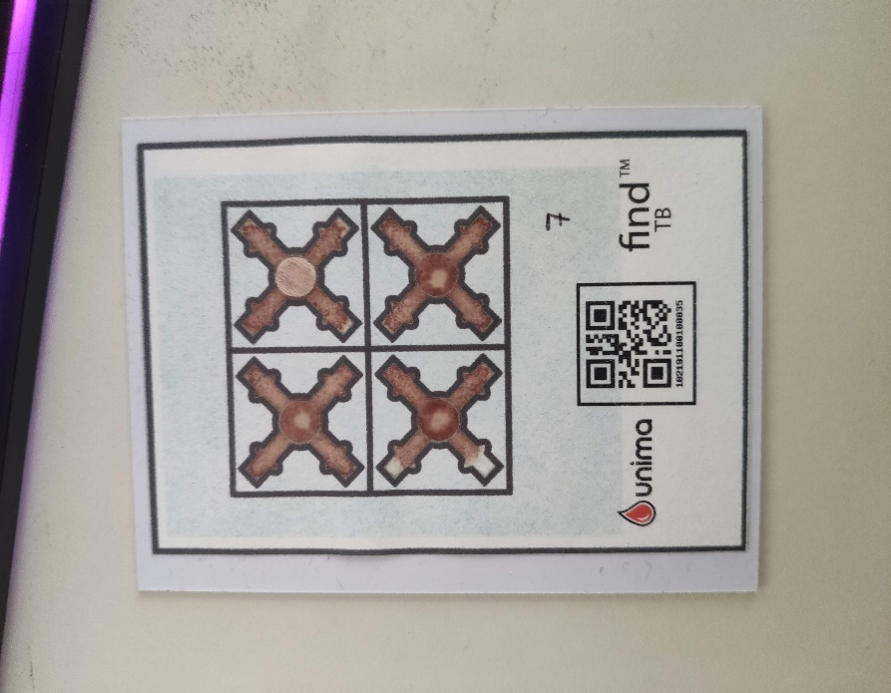
E6 | agl | 0.63979776667 | 0.34269239798 | -0.12421356237 | 0.31994505536 | 0.010855120642
 | aglMean | 1.0833333333 | -0.27272965874 | 0.75 | 0.25 | -0.0051094345018
 | totalArea | 0.083333333333 | 0.085049005481 | 0 | 0.17
 | bigBlobs | 0 | 0 | 0 | 0
 | medBlobs | 0 | 0 | 0 | 0
CF | agl | -0.15526829411 | -0.41647082481 | 0.57525512861 | -0.41106001094 | -0.15250229612
 | aglMean | 9.75 | 0.55277563773 | 9 | 10 | 0.005041296777
 | totalArea | 2.2266899767 | -0.0025989085262 | 2.2304195804 | 2.2240559441 | -0.029101628019
 | bigBlobs | 0 | 0 | 0 | 0
 | medBlobs | 0 | 0 | 0 | 0
RV | agl | 0.38868883731 | 0.51425611338 | 0.18202479214 | 1.0469537376 | 0.036107490146
 | aglMean | 0.91666666667 | -0.42156017577 | 1.5 | 0.75 | -0.0085539747159
 | totalArea | 2.1483682984 | 0.27065202935 | 1.8333566434 | 2.3499300699 | 0.0064077025959
 | bigBlobs | -1.3333333333 | 0.57735026919 | -2 | -1 | 0.86602540378
 | medBlobs | 0.33333333333 | 0.57735026919 | 0 | 1
CT | agl | 0.90702041086 | 1.063382107 | -0.24082869339 | 1.8945240526 | 0.25082248059
 | aglMean | 4.75 | 1.1428755227 | 3.75 | 6.25 | 0.015831196923
 | totalArea | 1.01 | 0.91536877814 | 0.08 | 1.91
 | bigBlobs | 0 | 0 | 0 | 0
 | medBlobs | 0 | 0 | 0 | 0
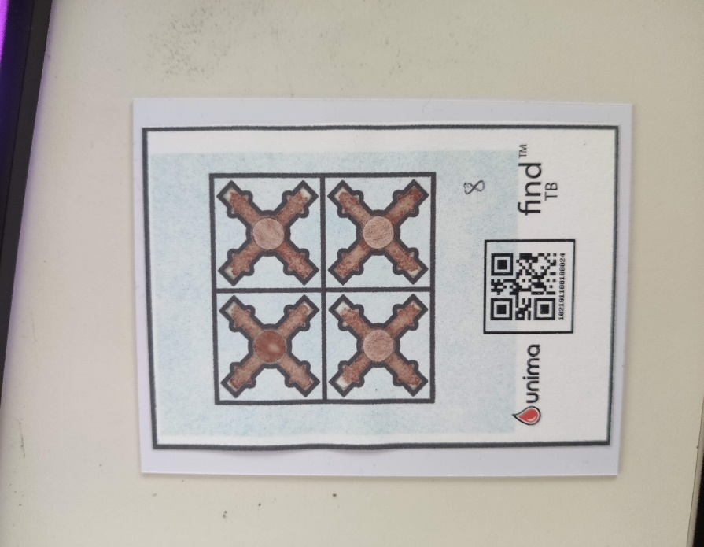
E6 | agl | 1.4223451172 | -0.6522815687 | 1.61 | 0.567864045 | -0.37987267233
 | aglMean | 10.916666667 | 0.40627629041 | 11 | 11.5 | 0.0022197649601
 | totalArea | 2.7730769231 | -0.42665769207 | 3.3555944056 | 2.3947552448 | -0.085596698893
 | bigBlobs | 0 | 0 | 0 | 0
 | medBlobs | 0 | 0 | 0 | 0
CF | agl | 0.9905528318 | 0.62396687914 | 0.64 | 1.7591406891 | 0.067861102556
 | aglMean | 7.5 | -2.9474565306 | 10 | 4.25 | -0.056410651304
 | totalArea | 0.14475524476 | -0.26494323378 | 0.43762237762 | -0.086503496504 | -0.017099285562
 | bigBlobs | 0 | 0 | 0 | 0
 | medBlobs | 0.33333333333 | 0.57735026919 | 0 | 1 | 0.43301270189
RV | agl | 0.74040273981 | -0.2699044664 | 1.0530159975 | 0.52782217351 | -0.059567403385
 | aglMean | 10.25 | 3.4946876044 | 7.75 | 14.25 | 0.053470037112
 | totalArea | -0.3403030303 | 0.73408573525 | -0.88559440559 | 0.4951048951 | 0.038249007308
 | bigBlobs | 0 | 0 | 0 | 0
 | medBlobs | 0 | 0 | 0 | 0 | 0
CT | agl | 2.310430098 | 0.7487828957 | 1.4577929985 | 2.8746599289 | 0.03810966182
 | aglMean | 5.25 | -1.376850762 | 6.5 | 3.75 | -0.02712480847
 | totalArea | -0.36568764569 | 0.0006965098178 | -0.39195804196 | -0.39608391608 | 0.0024091686682
 | bigBlobs | 0 | 0 | 0 | 0
 | medBlobs | 0 | 0 | 0 | 0
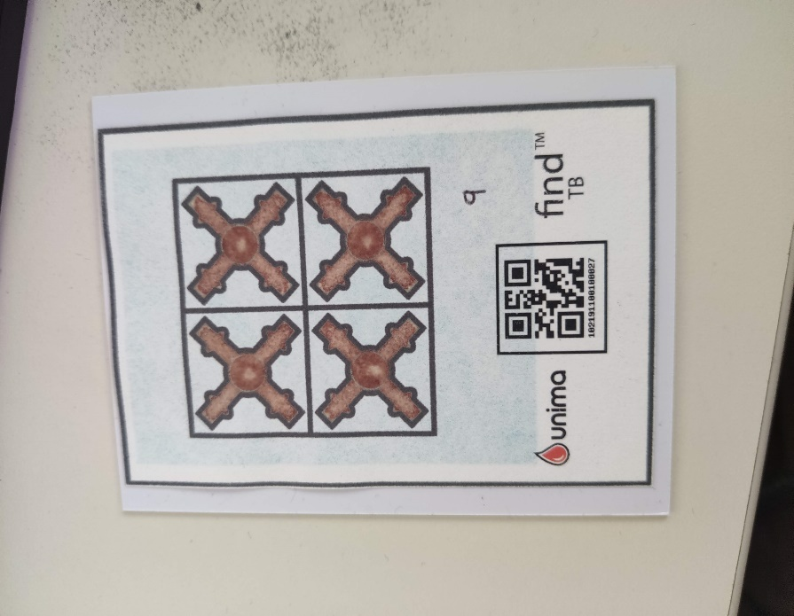
E6 | agl | -1.3109419 | -0.16517152785 | -1.3553571071 | -1.59 | 0.28915312804
 | aglMean | 2.9166666667 | -0.94636243658 | 3.25 | 1.5 | -0.01744799444
 | totalArea | 1.2966666667 | 0.39715656023 | 0.95 | 1.73
 | bigBlobs | 0 | 0 | 0 | 0
 | medBlobs | 0 | 0 | 0 | 0
CF | agl | 2.8119192079 | 0.28148416334 | 2.3016876048 | 3.0594271261 | -0.21699510677
 | aglMean | 3 | 0.23315091965 | 2.75 | 3.25 | 0.0029541310897
 | totalArea | 3.2333566434 | 0.22738828594 | 2.7713986014 | 3.2046853147 | -0.12138113652
 | bigBlobs | 0 | 0 | 0 | 0
 | medBlobs | 0 | 0 | 0 | 0
RV | agl | 1.0559902153 | 0.43014978199 | 0.95084380241 | 1.8986796564 | -0.01132463013
 | aglMean | 1.8333333333 | 0.12310736318 | 1.25 | 1.75 | 0.0013260635033
 | totalArea | 1.9232867133 | 0.022090473109 | 1.9081118881 | 1.9858741259 | -0.12843034223
 | bigBlobs | 0 | 0 | 0 | 0
 | medBlobs | 0 | 0 | 0 | 0
CT | agl | 1.1893218706 | -0.32312045497 | 1.5052551286 | 0.84904867631 | -0.23974219708
 | aglMean | -2.75 | 0.040558867025 | -3 | -2.75 | 0.0018732118844
 | totalArea | 1.7036829837 | -0.21761500085 | 1.91 | 1.4706993007 | -0.93569707039
 | bigBlobs | 0 | 0 | 0 | 0
 | medBlobs | 0 | 0 | 0 | 0
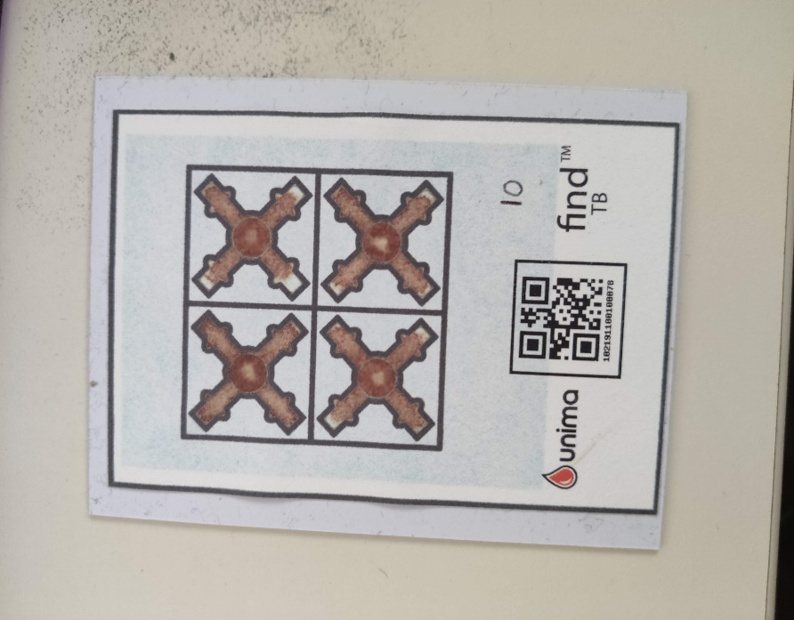
E6 | agl | 1.281297137 | 0.0023155652362 | 1.5002752641 | 1.5949364905 | -0.14083716015
 | aglMean | 3.75 | 0.73363357877 | 3 | 4.5 | 0.01157550347
 | totalArea | 0.95 | 0.22869193252 | 0.78 | 1.21
 | bigBlobs | 0 | 0 | 0 | 0
 | medBlobs | 0 | 0 | 0 | 0
CF | agl | 0.70313474328 | -0.13474128351 | 0.86702392709 | 0.55902849193 | -0.022471079095
 | aglMean | 3.8333333333 | 2.1171514013 | 2.5 | 6.5 | 0.041966836985
 | totalArea | -2.3296969697 | 0.84146265117 | -3.3183216783 | -1.9227972028 | 0.02674274115
 | bigBlobs | 0 | 0 | 0 | 0 | 0
 | medBlobs | 0 | 0 | 0 | 0 | 0
RV | agl | -0.33248551021 | 0.59653069352 | -0.78 | 0.35 | 0.25149833652
 | aglMean | 7.5833333333 | 0 | 8 | 8 | -0.0016128422681
 | totalArea | -1.3939160839 | 0.14103395893 | -1.8246153846 | -1.5754545455 | 0.014679732494
 | bigBlobs | 0 | 0 | 0 | 0
 | medBlobs | -0.33333333333 | 0.57735026919 | -1 | 0 | 0.34641016151
CT | agl | -0.47440238977 | -0.16074877128 | -0.37128784748 | -0.6708593109 | 0.01675015999
 | aglMean | 1.5 | -0.24727156169 | 1.75 | 1.25 | -0.0045236017611
 | totalArea | -0.21906759907 | 0.78675410857 | -1.1148251748 | 0.3613986014 | 0.060359379204
 | bigBlobs | 0 | 0 | 0 | 0
 | medBlobs | -0.66666666667 | 1.1102230246E-16 | -1 | -1 | 0.43301270189

App measurements
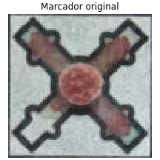
 |  | 1 |  |  | 2 |  |  | 3 |  |  | 4 |  |  | 5 |  |  | 6 |  |  | 7 |  |  | 8 |  |  | 9 |  |  | 10 |  |  |  | REFERENCIA
E6 | agl | 4.43 | 4.06 | 3.96 | 10.91 | 11.52 | 10.39 | 2.58 | 2.86 | 3.34 | 2.86 | 4.38 | 4.6 | 1.29 | 0.82 | 1.92 | 2.16 | 1.73 | 3.84 | 3.77 | 1.29 | 3.96 | 3.96 | 5.04 | 3.11 | 0.43 | 1.5 | 2.91 | 2.59 | 2.87 | 3.76
 | aglMean | 62.75 | 65 | 62.75 | 49.75 | 54.5 | 51 | 62.25 | 66.75 | 64.25 | 56.25 | 57.5 | 60.75 | 62.25 | 66.25 | 59.25 | 60.75 | 58 | 58.5 | 63.5 | 60.25 | 65.25 | 61.25 | 64 | 61 | 59.75 | 58.5 | 60 | 62.5 | 63.5 | 61.75
 | totalArea | 4.26 | 3.21 | 3.21 | 15.82 | 15.04 | 15.13 | 0 | 0 | 0 | 1.3 | 1.82 | 0.35 | 0.26 | 0.34 | 0.52 | 0.17 | 0 | 0.26 | 0 | 0.08 | 0.17 | 8.95 | 9.65 | 8.95 | 1.21 | 1.73 | 0.95 | 0.86 | 1.21 | 0.78
 | bigBlobs | 0 | 0 | 0 | 1 | 1 | 1 | 0 | 0 | 0 | 0 | 0 | 0 | 0 | 0 | 0 | 0 | 0 | 0 | 0 | 0 | 0 | 0 | 0 | 0 | 0 | 0 | 0 | 0 | 0 | 0
 | medBlobs | 0 | 0 | 0 | 0 | 0 | 0 | 0 | 0 | 0 | 0 | 0 | 0 | 0 | 0 | 0 | 0 | 0 | 0 | 0 | 0 | 0 | 0 | 0 | 0 | 0 | 0 | 0 | 0 | 0 | 0
CF | agl | 6.81 | 6.75 | 5.8 | 2.77 | 1.65 | 3.76 | 1.78 | 4.43 | 4.06 | 1.8 | 2.94 | 5.14 | 6.25 | 5.33 | 6.6 | 3.19 | 2.58 | 2.29 | 3.08 | 1.87 | 1.8 | 4.96 | 4.14 | 7.52 | 6.9 | 3.96 | 4.86 | 8.16 | 8.2 | 9
 | aglMean | 60 | 62.75 | 64.25 | 59.75 | 60.5 | 59.25 | 63.25 | 65.75 | 60 | 56.5 | 56.75 | 54 | 54.25 | 62 | 57.25 | 61.75 | 58.25 | 57.5 | 70 | 69 | 66.5 | 59.75 | 59.75 | 59.75 | 58.25 | 58.75 | 60.75 | 51.75 | 45.5 | 47
 | totalArea | 7.3 | 6.43 | 8 | 2.6 | 2.78 | 2.95 | 5.47 | 6.6 | 6.6 | 2.86 | 3.47 | 3.13 | 6.52 | 7.1 | 5.91 | 0.08 | 0.26 | 0 | 7.65 | 8.78 | 7.82 | 15.73 | 15.91 | 15.56 | 4.17 | 5.39 | 5.21 | 32.78 | 30.86 | 32.78
 | bigBlobs | 0 | 0 | 0 | 0 | 0 | 0 | 0 | 0 | 0 | 0 | 0 | 0 | 0 | 0 | 0 | 0 | 0 | 0 | 0 | 0 | 0 | 0 | 0 | 0 | 0 | 0 | 0 | 1 | 1 | 1
 | medBlobs | 0 | 0 | 0 | 0 | 0 | 0 | 0 | 0 | 0 | 0 | 0 | 0 | 0 | 1 | 0 | 0 | 0 | 0 | 0 | 0 | 0 | 1 | 2 | 1 | 0 | 0 | 0 | 2 | 2 | 2
RV | agl | 2.91 | 1.11 | 2.29 | 2.16 | 2.68 | 2.38 | 2.23 | 1.63 | 3.2 | 6.41 | 6.02 | 6.53 | 7.36 | 5.21 | 4.6 | 8.6 | 8.52 | 8.61 | 13.4 | 13.17 | 15 | 6.18 | 5.71 | 6.59 | 4.02 | 1.78 | 2.38 | 2.38 | 1.22 | 5.35
 | aglMean | 62 | 60.5 | 61.5 | 63.25 | 61.75 | 64.25 | 66 | 66.75 | 67.5 | 50 | 49.5 | 50.75 | 53.25 | 54.25 | 52.75 | 53 | 52.25 | 53.5 | 52.25 | 51.25 | 53.25 | 55.5 | 57.25 | 65 | 61.75 | 58.75 | 60.25 | 61.75 | 63 | 61.75
 | totalArea | 7.13 | 7.39 | 6.4 | 3.56 | 2.26 | 3.21 | 2.26 | 1.82 | 1.3 | 25.1 | 25.47 | 25.56 | 24.17 | 23.56 | 23.82 | 12.08 | 11.13 | 11.73 | 34.78 | 34.08 | 32.69 | 18.52 | 18.95 | 20.6 | 2.86 | 2.75 | 2.52 | 13.56 | 15.04 | 15.47
 | bigBlobs | 0 | 0 | 0 | 0 | 0 | 0 | 0 | 0 | 0 | 0 | 0 | 0 | 0 | 0 | 0 | 0 | 0 | 0 | 1 | 1 | 0 | 0 | 0 | 0 | 0 | 0 | 0 | 0 | 0 | 0
 | medBlobs | 0 | 0 | 0 | 0 | 0 | 0 | 0 | 0 | 0 | 2 | 2 | 2 | 3 | 3 | 2 | 1 | 1 | 1 | 0 | 0 | 1 | 2 | 2 | 2 | 0 | 0 | 0 | 2 | 2 | 1
CT | agl | 7.51 | 6.8 | 4.92 | 4.41 | 4.74 | 3.35 | 3.19 | 1.8 | 4.71 | 3.63 | 5.3 | 4.03 | 2.59 | 2.44 | 3.34 | 11.43 | 11.94 | 11.54 | 1.63 | 3.84 | 4.81 | 7.69 | 6.9 | 4.54 | 2.73 | 3.26 | 3.53 | 3.11 | 5.09 | 1.92
 | aglMean | 61 | 60.5 | 59.5 | 63 | 65 | 62.5 | 65.25 | 65.5 | 63.5 | 56.75 | 59.25 | 59.5 | 56.5 | 58 | 56.75 | 51.25 | 49.75 | 50.5 | 66.25 | 68.5 | 63.75 | 58.5 | 59.75 | 60.75 | 57 | 57.75 | 60 | 58.75 | 58 | 58.25
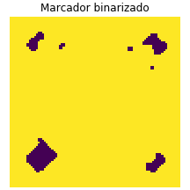
 | totalArea | 6.34 | 6.2 | 6.34 | 2.4 | 2.17 | 2.69 | 4.08 | 4.08 | 4.6 | 0.08 | 0.08 | 0 | 1.39 | 2.43 | 2.17 | 9.91 | 10.17 | 11.3 | 0.08 | 1.04 | 1.91 | 8.17 | 8.52 | 7.65 | 1.91 | 2.08 | 2.17 | 11.56 | 14.26 | 13.82
 | bigBlobs | 0 | 0 | 0 | 0 | 0 | 0 | 0 | 0 | 0 | 0 | 0 | 0 | 0 | 0 | 0 | 0 | 0 | 0 | 0 | 0 | 0 | 0 | 0 | 0 | 0 | 0 | 0 | 0 | 0 | 0
 | medBlobs | 1 | 1 | 1 | 0 | 0 | 0 | 0 | 0 | 0 | 0 | 0 | 0 | 0 | 0 | 0 | 1 | 1 | 1 | 0 | 0 | 0 | 0 | 0 | 0 | 0 | 0 | 0 | 0 | 1 | 1
FOTOS |  |  |  |  |  |  |  |  |  |  |  |  |  |  |  |  |  |  |  |  |  |  |  |  |  |  |  |  |  |  |  | 0 |  | 1

 |  |  |  |  |  |  |  |  |  |  |  |  |  |  |  |  |  |  |  |  |  |  |  |  |  |  |  |  |  |  |  |  |  | Blob descartada por distancia
 |  |  |  |  |  |  |  |  |  |  |  |  |  |  |  |  |  |  |  |  |  |  |  |  |  |  |  |  |  |  |  |  |  | al centro de marcador

 |  |  |  |  |  |  |  |  |  |  |  |  |  |  |  |  |  |  |  |  |  |  |  |  |  |  |  |  |  |  |  | 2 |  | 3

 |  |  |  |  |  |  |  |  |  |  |  |  |  |  |  |  |  |  |  |  |  |  |  |  |  |  |  |  |  |  |  |  | Porcentaje de área del cuadrante 0: 6.381118881118882
 |  |  |  |  |  |  |  |  |  |  |  |  |  |  |  |  |  |  |  |  |  |  |  |  |  |  |  |  |  |  |  |  | Porcentaje de área del cuadrante 1: 11.276223776223777
 |  |  |  |  |  |  |  |  |  |  |  |  |  |  |  |  |  |  |  |  |  |  |  |  |  |  |  |  |  |  |  |  | Porcentaje de área del cuadrante 2: 24.562937062937063
E6 | agl | 5.5396299515 | 3.6996621467 | 5.5901699437 | 13.351029923 | 11.768602296 | 11.683321446 | 1.8708286934 | 2.2912878475 | 3.905124838 | 1.2990381057 | 2.1213203436 | 2.4494897428 | 2.8613807856 | 0.86602540378 | 2.5860201082 | 2.5495097568 | 1.2247448714 | 3.3541019662 | 2.046338193 | 3.6400549446 | 1.4142135624 | 1.5 | 4.472135955 | 1.8708286934 | 4.5 | 1.7853571071 | 2.4874685928 | 2.1213203436 | 2.1650635095 | 1.0897247359 |  | Porcentaje de área del cuadrante 3: 7.77972027972028
 | aglMean | 51.75 | 56.25 | 54.5 | 53.5 | 53 | 57 | 59 | 57.5 | 64.5 | 55.75 | 56 | 55 | 52.75 | 51.5 | 49.75 | 54 | 57 | 56.5 | 61.25 | 59.5 | 65 | 52.5 | 51 | 50 | 58.5 | 55.75 | 55.25 | 59 | 58.75 | 58.75 |  | Suma total: 50 %
El "método de áreas" corresponde a un post procesamiento de la imagen, donde se intenta aislar los espacios que no fueron llenados por sangre (blobs)
 | totalArea | 4.020979021 | 4.1083916084 | 2.972027972 | 13.024475524 | 14.335664336 | 13.461538462 | 0 | 0 | 0.17482517483 | 0.6993006993 | 1.5734265734 | 1.1363636364 | 0.6993006993 | 1.048951049 | 0.43706293706 | 0.087412587413 | 0 | 0 | 0 | 0 | 0.34965034965 | 7.3426573427 | 8.2167832168 | 7.8671328671 | 1.2237762238 | 1.5734265734 | 0.87412587413 | 0.17482517483 | 0.78671328671 | 0.43706293706
 | bigBlobs | 0 | 0 | 0 | 1 | 1 | 1 | 0 | 0 | 0 | 0 | 0 | 0 | 0 | 0 | 0 | 0 | 0 | 0 | 0 | 0 | 0 | 0 | 0 | 0 | 0 | 0 | 0 | 0 | 0 | 0

 | medBlobs | 0 | 0 | 0 | 0 | 0 | 0 | 0 | 0 | 0 | 0 | 0 | 0 | 0 | 0 | 0 | 0 | 0 | 0 | 0 | 0 | 0 | 0 | 0 | 0 | 0 | 0 | 0 | 0 | 0 | 0
CF | agl | 3.1124748995 | 4.3011626335 | 2.8613807856 | 2.3848480035 | 1.920286437 | 3.5355339059 | 3.5707142143 | 2.9474565306 | 3.0822070015 | 3.2691742077 | 2.2776083948 | 2.3848480035 | 6.0570207198 | 4.6368092477 | 3.9607448794 | 1.8708286934 | 1.7853571071 | 1.0897247359 | 1.2247448714 | 2.5 | 3.4910600109 | 3.5 | 5.7608593109 | 4.3874821937 | 3.8405728739 | 1.6583123952 | 1.7853571071 | 8.4409715081 | 7.5166481892 | 7.2929760729
 | aglMean | 48.75 | 55 | 51.75 | 58.75 | 55.75 | 56 | 56.5 | 54.75 | 60 | 55.75 | 55.25 | 54.25 | 50.75 | 49 | 49.25 | 61 | 62.25 | 62.25 | 60 | 57.5 | 58.75 | 55.5 | 49.75 | 51.5 | 55.5 | 57.5 | 55.75 | 44.5 | 43 | 45.25
 | totalArea | 7.5174825175 | 6.4685314685 | 8.8286713287 | 1.8356643357 | 1.8356643357 | 2.7972027972 | 5.6818181818 | 5.3321678322 | 7.2552447552 | 4.458041958 | 2.8846153846 | 2.6223776224 | 7.8671328671 | 5.4195804196 | 5.9440559441 | 0 | 0.17482517483 | 0 | 5.1573426573 | 5.7692307692 | 6.0314685315 | 13.636363636 | 13.811188811 | 15.384615385 | 0 | 2.1853146853 | 4.6328671329 | 28.933566434 | 28.496503497 | 32.867132867
 | bigBlobs | 0 | 0 | 0 | 0 | 0 | 0 | 0 | 0 | 0 | 0 | 0 | 0 | 0 | 0 | 0 | 0 | 0 | 0 | 0 | 0 | 0 | 0 | 0 | 0 | 0 | 0 | 0 | 1 | 1 | 1
 | medBlobs | 0 | 0 | 0 | 0 | 0 | 0 | 0 | 0 | 0 | 0 | 0 | 0 | 1 | 0 | 0 | 0 | 0 | 0 | 0 | 0 | 0 | 0 | 0 | 2 | 0 | 0 | 0 | 2 | 2 | 2
RV | agl | 3.905124838 | 3.6314597616 | 2.0615528128 | 4.0620192023 | 2.1213203436 | 3.3911649916 | 2.046338193 | 3.7666297933 | 1.7853571071 | 5.9581876439 | 8.1662414855 | 6.7453687816 | 4.380353867 | 5.8949130613 | 4.6569840025 | 4.3011626335 | 6.5383484153 | 6.9417216885 | 13.953046262 | 12.987975208 | 13.462912018 | 4.6569840025 | 6.0621778265 | 5.5396299515 | 2.1213203436 | 0.82915619759 | 2.0615528128 | 2 | 5 | 2.9474565306
 | aglMean | 52.5 | 58.75 | 55.5 | 59 | 63 | 60 | 58.25 | 57.25 | 62.75 | 47 | 49.25 | 49 | 50.25 | 46.5 | 45.25 | 56 | 53.5 | 51.25 | 51.75 | 49.75 | 52.5 | 50.75 | 48.5 | 47.75 | 60 | 57.75 | 57.5 | 55 | 55 | 53.75
 | totalArea | 7.6923076923 | 8.479020979 | 7.1678321678 | 3.6713286713 | 3.0594405594 | 2.1853146853 | 3.1468531469 | 0.26223776224 | 2.972027972 | 22.98951049 | 24.388111888 | 15.559440559 | 25.262237762 | 23.339160839 | 23.863636364 | 12.237762238 | 12.062937063 | 11.888111888 | 26.311188811 | 26.573426573 | 28.234265734 | 14.86013986 | 16.346153846 | 18.968531469 | 0.87412587413 | 2.4475524476 | 2.7097902098 | 13.111888112 | 13.286713287 | 13.986013986
 | bigBlobs | 0 | 0 | 0 | 0 | 0 | 0 | 0 | 0 | 0 | 0 | 0 | 0 | 1 | 0 | 0 | 0 | 0 | 0 | 1 | 1 | 2 | 0 | 0 | 0 | 0 | 0 | 0 | 0 | 0 | 0
 | medBlobs | 0 | 0 | 0 | 0 | 0 | 0 | 0 | 0 | 0 | 2 | 2 | 1 | 2 | 3 | 3 | 1 | 1 | 1 | 1 | 1 | 0 | 2 | 2 | 2 | 0 | 0 | 0 | 1 | 1 | 2
CT | agl | 3.3911649916 | 7.3824115301 | 6 | 2.3848480035 | 1.1180339887 | 4.0620192023 | 1.920286437 | 2.6809513237 | 5.7662812973 | 4.6029881599 | 3.6314597616 | 3.2691742077 | 2.5 | 1.2990381057 | 2.3452078799 | 9.4174041009 | 7.1763500472 | 9.4174041009 | 2.7726341266 | 2.9154759474 | 1.8708286934 | 4.3011626335 | 3.0822070015 | 4.8153400711 | 2.6809513237 | 2.046338193 | 1.2247448714 | 3.4910600109 | 5.7608593109 | 2.2912878475
 | aglMean | 52 | 58 | 55 | 58.25 | 60.5 | 60 | 58.25 | 59.25 | 64.5 | 63.25 | 63.25 | 62.75 | 56.5 | 53.25 | 53 | 57.75 | 55 | 53.75 | 62.25 | 60 | 62 | 57 | 52 | 54.25 | 62.75 | 60.25 | 60 | 56.75 | 56.25 | 57.5

 | totalArea | 5.7692307692 | 6.2937062937 | 5.9440559441 | 2.0979020979 | 1.6608391608 | 1.8356643357 | 6.7307692308 | 4.3706293706 | 9.1783216783 | 0 | 0 | 0.17482517483 | 2.3601398601 | 1.5734265734 | 2.4475524476 | 9.3531468531 | 8.2167832168 | 9.965034965 | 0 | 0.61188811189 | 0.96153846154 | 5.506993007 | 6.2062937063 | 7.0804195804 | 1.7482517483 | 1.3111888112 | 1.5734265734 | 11.713286713 | 11.538461538 | 13.111888112
Los algoritmos de decisión son procesos aislados a los procesamientos de las imágenes, que simplemente obtienen una imagen en blanco y negro y extraen info de ellas (areas)
 | bigBlobs | 0 | 0 | 0 | 0 | 0 | 0 | 0 | 0 | 0 | 0 | 0 | 0 | 0 | 0 | 0 | 0 | 0 | 0 | 0 | 0 | 0 | 0 | 0 | 0 | 0 | 0 | 0 | 0 | 0 | 0
 | medBlobs | 1 | 1 | 1 | 0 | 0 | 0 | 1 | 0 | 1 | 0 | 0 | 0 | 0 | 0 | 0 | 1 | 1 | 1 | 0 | 0 | 0 | 0 | 0 | 0 | 0 | 0 | 0 | 0 | 0 | 0

